Forside
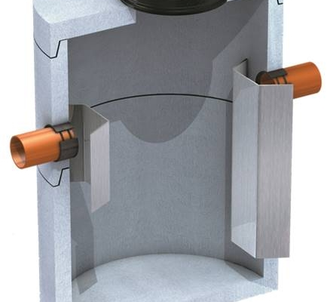
Dimensjonering av fettutskiller

 | Beregningene er i henhold til NS-ES-1825-2. Kalkulatoren dekker de fleste aktuelle installasjoner. Ta kontakt med oss i Østraadt Rør Gruppen for veiledning, råd og tilbud. Alle beregninger med forbehold.

 |  | Metode 1
 | Beregning av NS (Nominell størrelse) ut i fra konkrete målinger av maks vannføring Qs (l/s)

 |  | Metode 2
 | Beregnning av NS ut i fra kjøkkenutstyr og tappesteder i kjøkkenavløp.

 |  | Metode 3
 | Beregnning av NS ut i fra gjenomsnitt serverte måltider og driftstid pr. dag. Metode 2 er å foretrekke, men metode 3 må brukes når man i for-prosjekteringsfasen ikke vet hva slags utstyr kjøkkenet vil få

 |  | Metode 4
 | Beregning av NS for kjøttbearbeidende industri, (Slakterier, pølsemakeri, delikatesseforretninger), og lignende. Metoden ertsatter konkrete målinger (Metode 1)

